CollectiveAccess
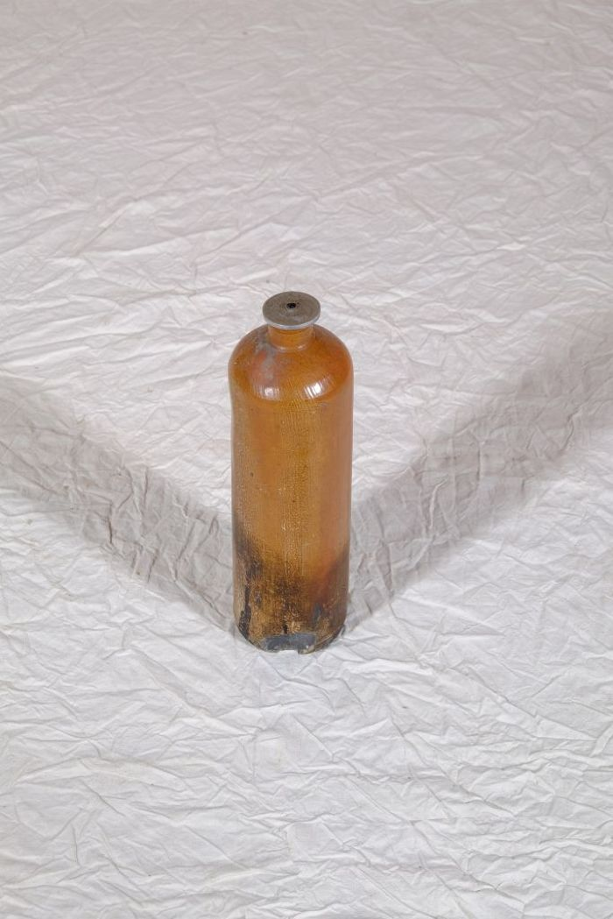
Image | Object | Description | Date
 | Öllicht in einer Getränkeflasche (A1198) | Vor dem Aufkommen der flächendeckenden elektrischen Beleuchtung wurden Innenräume mit Feuerschein beleuchtet. Dieser konnte von einer Feuerstelle, von Kerzen oder auch von Öllampen stammen. Bis zur Mitte des 19. Jahrhundert wurden Öllampen mit organischen Ölen und Fetten, wie beispielsweise Waltran oder Pflanzenölen, betrieben. Diese Brennstoffe wurden dann von mineralischen Ölen, hauptsächlich Petroleum, abgelöst. Das vorliegende Öllicht wurde selbst hergestellt, indem ein an einem Metallblättchen befestigter Docht in eine Steinzeugflasche gehangen wurde. Die Flasche diente davor als Wasser- oder auch als Schnapsflasche und war unter Bezeichnungen wie "Emser Kränchen" oder "Nassauer Flasche" bekannt.
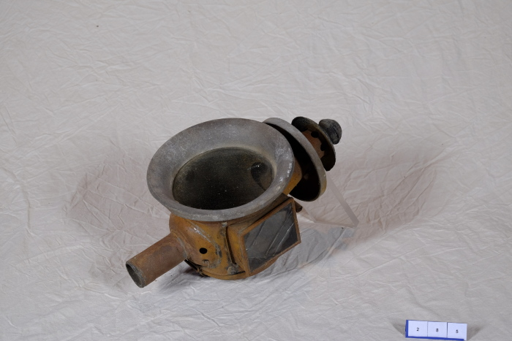 | Kutscherlaterne (A1285) | Kutscherlaternen, die auch als Kutschenlampen bezeichnet werden, dienten der Beleuchtung des Weges vor einer Kutsche. Sie wurden mit Kerzen betrieben, da flüssige Brennstoffe wie Öl, Tran oder Petroleum durch die Erschütterungen der Kutsche auslaufen konnten.
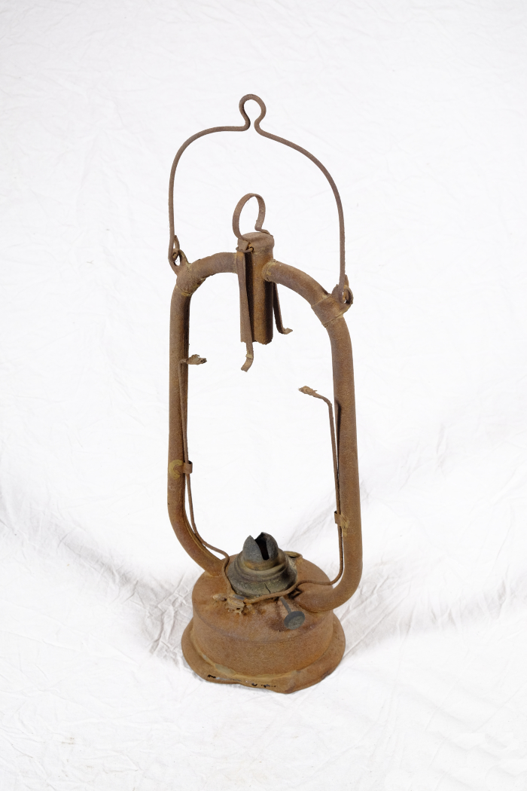
 | Petroleumlampe (A1286) | Vor dem Aufkommen der flächendeckenden elektrischen Beleuchtung wurden Innenräume mit Feuerschein beleuchtet. Dieser konnte von einer Feuerstelle, von Kerzen oder auch von Öl- und Petroleumlampen stammen. Bis zur Mitte des 19. Jahrhundert wurden Öllampen mit organischen Ölen und Fetten, wie beispielsweise Waltran oder Pflanzenölen, betrieben. Diese Brennstoffe wurden dann von mineralischen Ölen, hauptsächlich Petroleum, abgelöst.
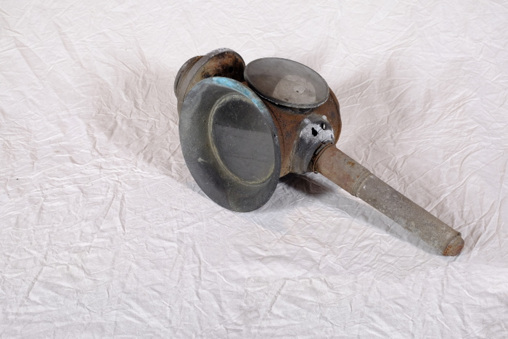 | Kutscherlaterne (A1466) | Kutscherlaternen, die auch als Kutschenlampen bezeichnet werden, dienten der Beleuchtung des Weges vor einer Kutsche. Sie wurden mit Kerzen betrieben, da flüssige Brennstoffe wie Öl, Tran oder Petroleum durch die Erschütterungen der Kutsche auslaufen konnten.

